酒店收入计算
1.年总收入 |  |  | 9659
（1）客房 | 房型 |  | 间数 | 收费标准 | 折扣率 | 出租率 | 天数 | 年收入
 | 豪华海景房 |  | 117 | 620 | 95% | 70% | 365 | 1761
 | 奢华海景房 |  | 107 | 620 | 95% | 70% | 365 | 1610
 | 行政海景房 |  | 47 | 1000 | 95% | 60% | 365 | 978
 | 至尊海景房 |  | 16 | 1100 | 95% | 50% | 365 | 305
 | 豪华海景套房 |  | 8 | 2300 | 90% | 20% | 365 | 121
 | 至尊海景套房 |  | 8 | 2300 | 90% | 20% | 365 | 121
 | 总裁、总统、主席套房 |  | 3 | 4000 | 90% | 5% | 365 | 20 | 收费标准待提供资料后调整，酒店客房收入总金额与2018年1-7月实际经营收入符合
 | 小计 |  | 306 | 865 |  |  |  | 4916 | 客房数暂未提供，酒店工作人员介绍说有386间，目前按照其他公司评估报告房间数测算
（2）餐厅 | 餐厅 |  | 人均消费 | 座位数 | 上座率 | 天数 | —— | 年收入
 | 中餐厅 |  | 280 | 149 | 55% | 365 |  | 838
 | 西餐厅 |  | 200 | 230 | 60% | 365 |  | 1007
 | 大堂吧 |  |  |  |  |  |  | 0
 | 小计 |  |  | 379 |  |  |  | 1845
（3）会议中心 | 会议室 |  | 间数 | 收费（元/间.天） | 平均使用率 | 天数 | —— | 年收入
 | 会议室 |  | 7 | 10000 | 40% | 365 |  | 1022 | 1-3号会议室可联通使用，联通使用30000元/天
 | 宴会厅 |  | 3 | 26000 | 40% | 365 |  | 1139 | 1-3号宴会厅可联通使用，联通使用80000元/天
 |  |  |  |  |  |  |  | 0
 | 小计 |  | 10 |  |  |  |  | 2161
（4）其他收入（可按客房收入比率计算） |  |  |  |  |  |  | 15% | 737
（5）出租部分 |  |  | 建筑面积 | 日租金 | 天数 | 空置率 | —— | 年收入 | 有两间由第三方经营，精品店及spa水疗中心，合同暂无
 |  |  |  |  |  |  |  | 0

（一）年净收入（剥离非房地产带来的收益） |  |  |  | 5750 |  |  | 此处对应收益法中未来第一年总收益
1 | 年总收入 | 9659
（1） | 客房收入
（2） | 其他收入 |  |  | 餐厅、会议中心、出租等收入，按主收入（客房收入）比例计算
2 | 经营成本 | 1449 | 15% | 包含耗用物品以及原材料等，以年总收入为基数计算
3 | 其他营业费用 | 1449 | 15% | 工资、水电费、宣传费、差旅费、公司经费、审计费、咨询费、银行手续费、特殊行业税费等等，以年总收入为基数计算
4 | 行业利润 | 483 | 5% | 是否与第5项重复？
5 | 万豪收入汇总 | 528 |  | 以下三项汇总
（1） | 管理费 | 24 | 0.25% | 以年总收入为基数
（2） | 基本使用费 | 169 | 1.75% | 以年总收入为基数
（3） | 奖励使用费 | 335 | 5.50% | 以经营利润为基数
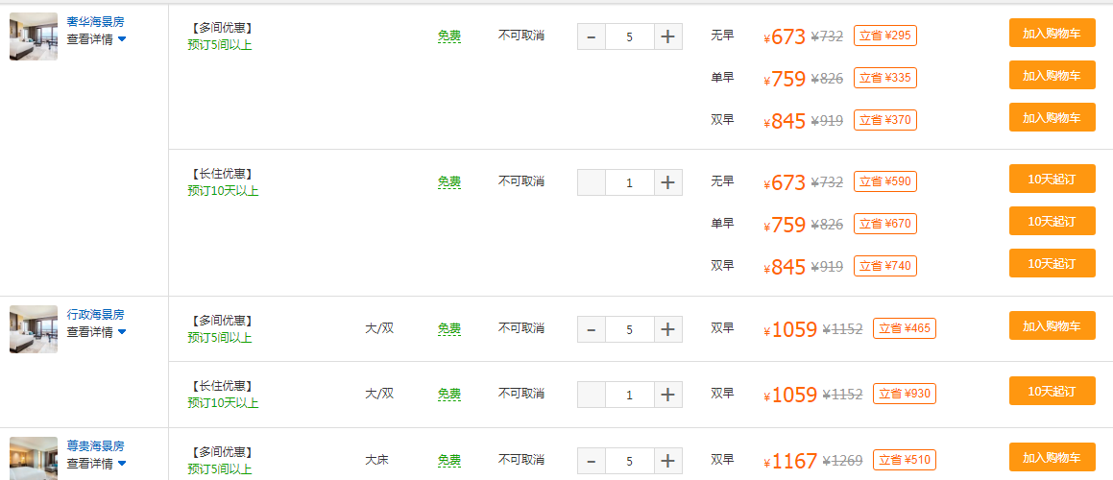

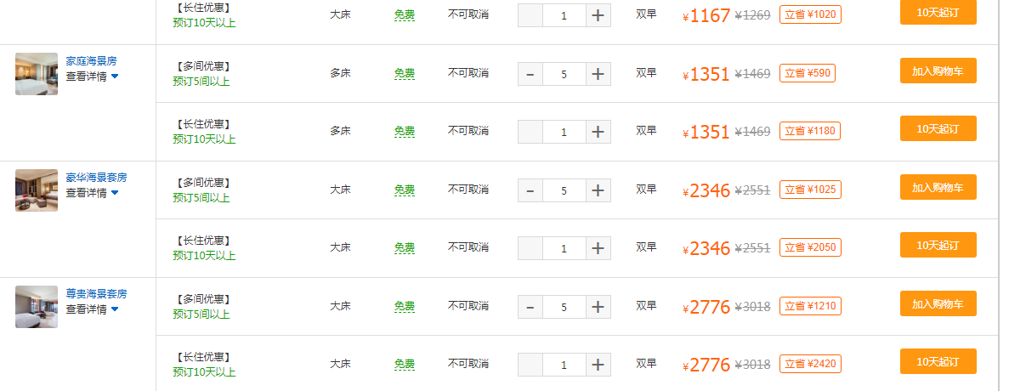

土地案例
地块名称 | 城市 | 用地性质 | 出让方式 | 建设用地面积(㎡) | 规划建筑面积(㎡) | 容积率 | 截止日期 | 受让单位 | 起始价(万元) | 成交价(万元) | 推出楼面价(元/㎡) | 成交楼面价(元/㎡) | 溢价率
海口市博义盐灶棚改项目B-08地块 | 海口市 | 商业/办公用地 | 拍卖 | 3330 | 13320 | ≤4 | 2016-11-28 | 海口农村商业银行股份有限公司 | 4495.5 | 4508.81 | 3375 | 3385 | 0.3 | 13539.96997
海甸岛沿江西路南侧 | 海口市 | 商业/办公用地 | 拍卖 | 1331.42 | 3328.55 | ≤2.5 | 2016-10-09 | 海南天汇房地产开发有限公司 | 1198.26 | 1198.41 | 3599.97 | 3600.4 | 0.01 | 9000.9914227
秀英区秀英大道东侧 | 海口市 | 商业/办公用地 | 拍卖 | 2196.15 | 5477.2 | ≤2.494 | 2016-06-15 | 海南泰河置业有限公司 | 979.25 | 979.48 | 1787.88 | 1788.28 | 0.02 | 4459.9867951
海口市城西片区 | 海口市 | 商业/办公用地 | 拍卖 | 18242.22 | 45605.55 | ≤2.5 | 2016-04-21 | -- | 8181.64 | -- | 1794 | -- | --
海口市龙华区城西镇丁村 | 海口市 | 商业/办公用地 | 拍卖 | 1600.07 | 5600.25 | ≤3.5 | 2016-04-15 | 唐建华、唐洁、苏冠文 | 639.71 | 640.26 | 1142.28 | 1143.28 | 0.09 | 4001.4499366
海口市滨涯路北侧 | 海口市 | 商业/办公用地 | 拍卖 | 5764.24 | 11528.48 | ≤2 | 2016-04-15 | -- | 2530.5 | -- | 2194.99 | -- | --
海口市长秀片区蓝城大道西与紫园路交叉口西北角 | 海口市 | 商业/办公用地 | 拍卖 | 10506.36 | 21012.72 | ≤2 | 2016-03-11 | 海南恩祥房地产开发有限公司 | 5831.02 | 5832.07 | 2775 | 2775.5 | 0.02 | 5550.990067
演丰镇演美路北侧 | 海口市 | 商业/办公用地 | 拍卖 | 24413.47 | 26122.41 | ≤1.07 | 2016-03-09 | 海南美信置业有限公司 | 3742.59 | 3745.03 | 1432.71 | 1433.65 | 0.06 | 1534.0015164
海口市茉莉路与民生东路交叉口东北侧 | 海口市 | 商业/办公用地 | 拍卖 | 13099.24 | 39297.72 | ≤3 | 2016-03-02 | 海南灵狮创意产业投资有限公司 | 6060.1 | 6061.4 | 1542.09 | 1542.43 | 0.02 | 4627.2913543
海口市广场路北侧、椰树门广场地下 | 海口市 | 商业/办公用地 | 拍卖 | 33568.45 | 33568.45 | ≤1 | 2016-01-22 | 海南城昭房地产开发有限公司 | 5009.77 | 5019.77 | 1492.4 | 1495.38 | 0.2 | 1495.3833138
海口市新大洲大道南侧玉龙泉湿地公园范围内 | 海口市 | 商业/办公用地 | 拍卖 | 3491.53 | 2094.92 | ≤0.6 | 2016-01-05 | 海南汇鑫源置业有限公司、海南玉龙泉建设有限公司、海口天峡假日开发有限公司 | 485.64 | 486 | 2318.22 | 2319.9 | 0.07 | 1391.9399232
海口市新大洲大道南侧玉龙泉湿地公园范围内 | 海口市 | 商业/办公用地 | 拍卖 | 62083.39 | 37250.03 | ≤0.6 | 2016-01-05 | 海南汇鑫源置业有限公司、海南玉龙泉建设有限公司、海口天峡假日开发有限公司 | 8620.09 | 8626.29 | 2314.11 | 2315.78 | 0.07 | 1389.468262
西海岸新区南片区 | 海口市 | 商业/办公用地 | 拍卖 | 46186.09 | 50804.7 | ≤1.1 | 2015-12-30 | 长影金源(海南)实业有限公司、长影(海南)置业有限公司、长影(海南)文化旅游有限公司、长影滨海(海南)房地产开发有限公司、长影通达(海南)房地产开发有限公司、长影金岛(海南)房地产开发有限公司等 | 7288.17 | 7292.78 | 1434.54 | 1435.46 | 0.06 | 1578.9992182
西海岸新区南片区 | 海口市 | 商业/办公用地 | 拍卖 | 10929.27 | 12568.66 | ≤1.15 | 2015-12-30 | 长影金源(海南)实业有限公司、长影(海南)置业有限公司、长影(海南)文化旅游有限公司、长影滨海(海南)房地产开发有限公司、长影通达(海南)房地产开发有限公司、长影金岛(海南)房地产开发有限公司等 | 1750.86 | 1751.96 | 1393.04 | 1393.91 | 0.06 | 1602.9981874
西海岸新区南片区 | 海口市 | 商业/办公用地 | 拍卖 | 1338.19 | 1472.01 | ≤1.1 | 2015-12-30 | 长影金源(海南)实业有限公司、长影(海南)置业有限公司、长影(海南)文化旅游有限公司、长影滨海(海南)房地产开发有限公司、长影通达(海南)房地产开发有限公司、长影金岛(海南)房地产开发有限公司等 | 345.51 | 345.64 | 2347.26 | 2348.15 | 0.04 | 2582.8918166

